Schéma réseau
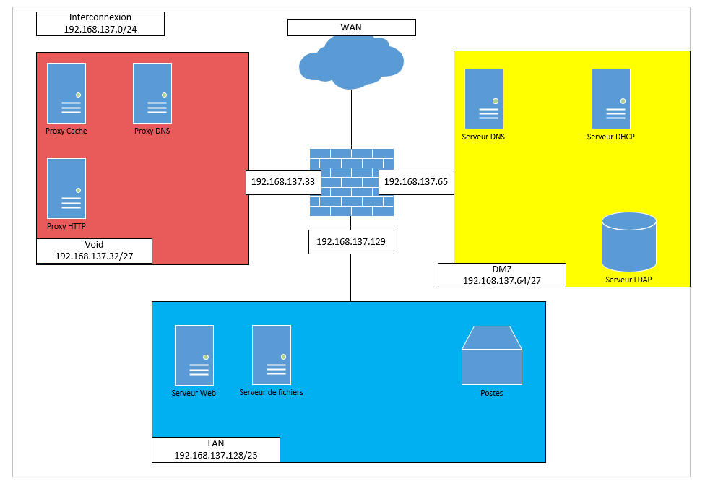
Schéma du réseau

